Sheet1
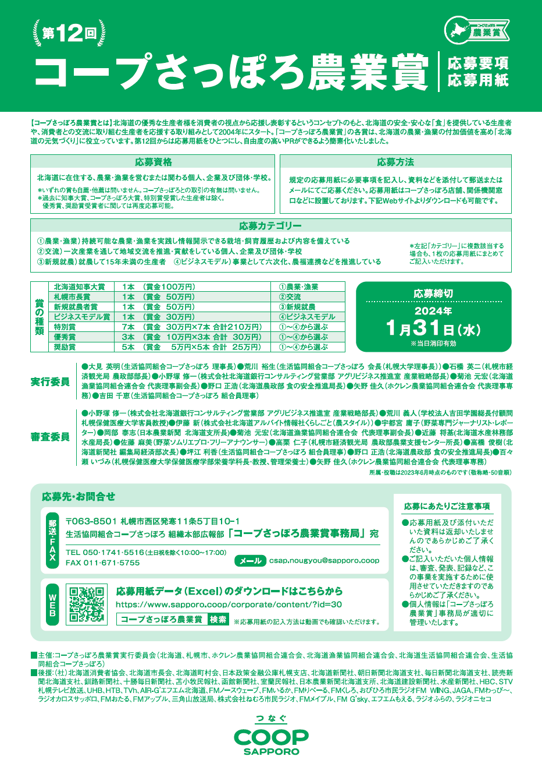

あてはまる□をチェックしてください※他薦の方は推薦文を添付してください。 |  |  |  |  |  | 自 薦 |  | 他 薦
推薦者欄 （自薦の場合は不要） |  | 氏 名 |  |  |  |  | 電話番号
 |  | 住 所 | 〒

あてはまる□をチェックしてください。 |  |  |  | 個 人 |  | 法 人 |  | 団体
応募者名 (法人・団体の場合は 代表者名もご記入ください) |  | ふりがな |  |  |  | ふりがな |  |  | 代表者年齢
 |  |  |  |  |  | 代表者名
 |  | 住 所 | 〒

電話番号 |  |  |  |  | FAX番号
Eメール アドレス |  |  |  |  | ホームページアドレス
就業年数 |  | 年 | 新規に始めた方は □をチェックしてください。 |  | 従事者数 |  | 人 | 内 家族従事者数
 |  |  | 新規 |  |  |  |  |  | 人
※法人団体で応募の方は規程がある場合は規定のとおりに、ない場合は代表者をご記入ください。
応募カテゴリー
あてはまる項目にチェックしてください。※複数選択可 |  | ①農業・漁業 |  | ②交流 |  | ③新規就農（業） |  | ④ビジネスモデル

以下のあてはまる項目にご記入ください。
出荷品（主要なもの）
出荷先（主要なもの）

耕作面積など | 農産の場合こちらにご記入ください。あてはまる耕種の□にチェックを入れてください。 耕作面積をご記入ください。
 | 耕作地 | 畑作 |  | 野菜 |  | 果樹 |  | 飼料
 |  | 耕作面積 |  | 耕作面積 |  | 耕作面積 |  | 耕作面積
 |  | 米
 |  | 耕作面積
 |  | 畜産の場合こちらにご記入ください。
 | 放牧地 | 面積 |  | 家畜の種類 |  |  |  | 飼育数
 |  |  |  |  |  |  |  | 頭数 | 羽数
 | 採草地 | 面積
水産の場合はこちらにご記入ください。
漁業の種類（主要なもの）
魚種（主要なもの）

以下は必要に応じてご記入ください。
加工品（材料の生産や飼育についてもご記入ください）
加入団体・サークル（農業技術研鑽のため加入している団体など）

1 | 応募の動機・理由。（300～400文字程度を目安にご記入ください）

2 | 応募にあたり、特に強調したいポイントを具体的にご記入ください。（500文字程度を目安にご記入ください）

 |  | ※パンフレットやインタビュー掲載記事などのコピーを補足資料として添付いただいても構いません。
3 | 販売量、売上高、収支、集客数、動員数など上記２に関連する実績。※過年度推移がわかる資料などがあれば添付ください。

4 | 今後の取り組み計画・展望（思い）・目指す姿などをご記入ください。※現在の課題などもあればあわせてご記入ください。（600～800字程度）

5 | 過去の受賞歴や取得している認証や認定などをご記入ください。

※添付いただいた資料の返却はいたしかねますので、あらかじめご了承ください。
※ご記入いただいた個人情報は、審査、発表、記録など、この事業を実施するために使用させていただきますのであらかじめ
ご了承ください。

